Auswertung Kraftwerksstatus
Auswertung Kraftwerksliste Bundesnetzagentur nach Kraftwerksstatus und Energieträger
Stand 11.11.2019; Summe elektrische Netto-Nennleistung in MW

Hinweis: In das deutsche Netz einspeisende Kraftwerksleistungen in Dänemark, Luxemburg, Schweiz und Österreich sind ebenfalls aufgeführt.

 | in Betrieb | Saisonale Konservierung | Sicherheits- bereitschaft | Netzreserve | Sonderfall | Vorläufig Stillgelegt | Endgültig Stillgelegt 2011 | Endgültig Stillgelegt 2012 | Endgültig Stillgelegt 2013 | Endgültig Stillgelegt 2014 | Endgültig Stillgelegt 2015 | Endgültig Stillgelegt 2016 | Endgültig Stillgelegt 2017 | Endgültig Stillgelegt 2018 | Endgültig Stillgelegt 2019
Abfall | 1,748 | 0 | 0 | 0 | 62 | 0 |  | 6 | 3 |  | 0 | 0 | 0 | 0 | 0
Biomasse | 8,262 | 0 | 0 | 0 | 0 | 13 |  |  |  |  | 0 | 20 | 0 | 0 | 0
Braunkohle | 18,089 | 0 | 2,730 | 0 | 0 | 290 | 383 | 1,321 | 60 |  | 45 | 0 | 0 | 0 | 0
Deponiegas | 170 | 0 | 0 | 0 | 0 | 0 |  |  |  |  | 0 | 0 | 0 | 0 | 0
Erdgas | 24,825 | 0 | 0 | 2,930 | 299 | 1,796 |  | 91 | 54 | 245 | 624 | 433 | 69 | 283 | 392
Geothermie | 42 | 0 | 0 | 0 | 0 | 0 |  |  |  |  | 0 | 0 | 0 | 0 | 0
Grubengas | 186 | 0 | 0 | 0 | 0 | 0 |  |  |  |  | 0 | 0 | 0 | 0 | 0
Kernenergie | 9,516 | 0 | 0 | 0 | 0 | 0 |  |  |  |  | 1,275 | 0 | 0 | 1,284 | 0
Klärgas | 164 | 0 | 0 | 0 | 0 | 0 |  |  |  |  | 0 | 0 | 0 | 0 | 0
Laufwasser | 3,800 | 0 | 0 | 0 | 0 | 0 |  |  |  |  | 0 | 0 | 0 | 0 | 0
Mehrere Energieträger (nicht erneuerbar) | 189 | 0 | 0 | 0 | 0 | 0 |  |  |  |  | 0 | 0 | 0 | 0 | 0
Mineralölprodukte | 2,542 | 0 | 0 | 1,613 | 0 | 206 |  | 30 |  | 19 | 0 | 0 | 254 | 150 | 0
Pumpspeicher | 9,654 | 0 | 0 | 0 | 160 | 0 |  |  |  |  | 0 | 0 | 0 | 0 | 0
Solare Strahlungsenergie | 47,351 | 0 | 0 | 0 | 0 | 0 |  |  |  |  | 0 | 0 | 0 | 0 | 0
Sonstige Energieträger (nicht erneuerbar) | 3,284 | 21 | 0 | 0 | 0 | 0 |  |  | 110 |  | 0 | 20 | 0 | 0 | 0
Speicherwasser (ohne Pumpspeicher) | 985 | 0 | 0 | 0 | 0 | 0 |  |  |  |  | 0 | 0 | 0 | 0 | 0
Steinkohle | 20,409 | 0 | 0 | 2,309 | 40 | 0 | 304 | 547 | 684 | 2,159 | 708 | 1,234 | 2,370 | 1,290 | 1,022
Unbekannter Energieträger (nicht erneuerbar) | 0 | 0 | 0 | 0 | 0 | 0 |  |  |  |  | 0 | 0 | 0 | 0 | 0
Windenergie (Offshore-Anlage) | 6,648 | 0 | 0 | 0 | 0 | 0 |  |  |  |  | 0 | 0 | 0 | 0 | 0
Windenergie (Onshore-Anlage) | 52,681 | 0 | 0 | 0 | 0 | 0 |  |  |  |  | 0 | 0 | 0 | 0 | 0
Summe | 210,546 | 21 | 2,730 | 6,851 | 562 | 2,305 | 687 | 1,995 | 911 | 2,423 | 2,652 | 1,707 | 2,694 | 3,006 | 1,414
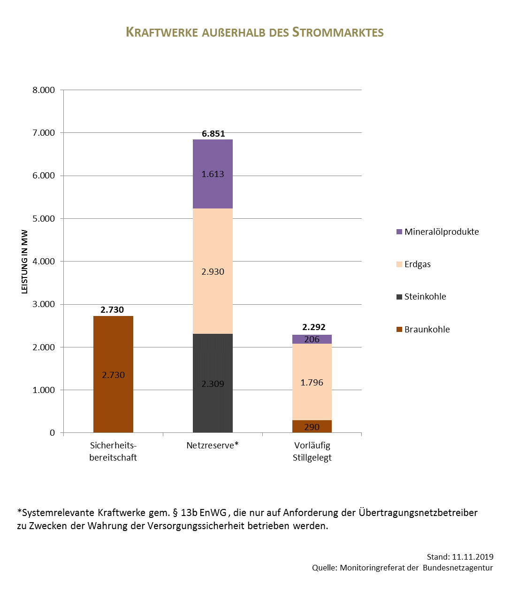
*EEG-Anlagen ausgewertet zum 30.06.2018
**Erdgas: BNA0627 nur mit einem Leistungsanteil von 255,5 MW zur Stilllegung angezeigt (siehe Kraftwerksstilllegungsanzeigenliste v. 01.10.2018), die restlichen 79,5 MW sind gegenwärtig "in Betrieb".

